상품제안서
심플 포켓 숄더백 | 상품코드: S48614

 |  |  |  |  |  |  | 02-713-8555 | www.synergygift.co.kr
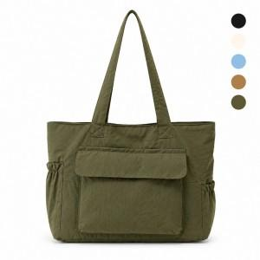

【상세/제작정보】

【인쇄/포장옵션】 | 풀칼라 / OPP(비닐)

【공급단가】 | 수량 | 50~ | 100~ | 300~ | 1,000~ | 3,000~
*VAT별도 | 단가 | 15,200원 | 14,750원 | 14,200원 | 13,550원 | 13,350원

【상품 URL】 | https://www.synergygift.co.kr:443/src/goods_detail.php?gdno=48614

